チェックリストの説明
チェックリストの説明
 | ■本チェックリストの目的と概要
 | 本チェックリストは、学認AAL2の基準（※１）を満たすために、認証器として求められる要件をチェックリスト形式にしたものである。
 | この中で認証器のカテゴリを特定し、特定された認証器のカテゴリごとに認証器に求められる要件をチェックできるようにしている。

 | ※1：学認AAL2の基準
 | 学認AAL2の基準とは、国立情報学研究所が学認に参加するIdPに対して身元確認や当人認証に関してAAL2を運用する事を求め、それを学認が認定するための基準である。
 | 本基準は、NIST SP800-63、Kantara KIAF1440に従って定めたものである。
 | 基準を満たすためには、「認証器」として以下の要件を満たし、この認証器をIdPが「検証者」として適切に実装を行う（※2）ことで基準を満たすことができる。

 | ・多要素認証器一個または知識要素の認証と所持要素の認証に基づく認証器を組み合わせたもの

 | ※2：IdPが認証器実装時に満たす基準
 | 学認AAL2には「認証器」としての基準と実装時に求められる「検証者」としての基準が存在する。『学認AAL2基準』ではこの「認証器」「検証者」の基準を区別して記載している。
 | 本チェックリストは「認証器」に関する基準をチェックリストにしたものである。
 | 認証器が特定されたカテゴリにおいてチェックリスト項目をすべて満たせば、学認AAL2レジストリにおいて審査済とすることができる。
 | 学認AAL2に登録されているレジストリを利用するだけでは、学認AAL2基準を満たせているものではないことに注意が必要である。

 | ■本チェックリストの使用方法
 | チェック基準を満たしていることの確認のために、下記の「認証器のカテゴリの確認と認証器ごとのチェックのためのフロー」に従い認証器のカテゴリを確認する。
 | 該当する認証器のカテゴリのシートを使用し、チェックリストの項目がすべて満たせているか確認を実施する。
 | フローに基づく認証器のカテゴリの確認とチェックを実施する前に、あらかじめ以下の情報を調査し用意する。
 | ・認証器が認証の際に使用する要素の種別と要素数
 | ・認証器の仕様に関する情報

 | ■認証器のカテゴリの確認と認証器ごとのチェックのためのフロー

チェック開始

認証器が使用する認証要素の数
２要素（多要素）

1要素（単要素）

AAL2を満たすためには、他に所持要素の認証器を用意する。知識要素と所持要素のそれぞれの認証器がチェックをクリアした場合、学認AAL2の認証器として使用可能となる。
認証要素は知識要素か
知識要素
要素の組み合わせが「所持と生体」「所持と知識」のどちらかであるか
認証要素の組み合わせが「知識と生体」
記憶シークレットのチェックを行う
この認証器はAAL2の基準では判定不能。

知識要素以外
認証要素の組み合わせが「所持と生体」または「所持と知識」
乱数表のようなものを使用するか
参照シークレットのチェックを行う
Yes
チェック対象の認証器からOTPが出力されるか
出力される
多要素OTPデバイスのチェックを行う

No

認証する時に入力する認証情報を電話の通話やSMSで受け取るか
Yes
出力されない
経路外デバイスのチェックを行う
暗号鍵はハードウェアデバイスに保管されているか
ハードウェアデバイスに保管
多要素暗号デバイスのチェックを行う

No

OTPが出力されるか
出力される
単要素OTPデバイスのチェックを行う
ディスクやソフトメディアといった記録媒体に保管

出力されない
多要素暗号ソフトウェアのチェックを行う

ハードウェアデバイスに保管している
暗号鍵はハードウェアデバイスに保管されているか
単要素暗号デバイスのチェックを行う
認証器のチェックをクリアしたら、学認AAL2の認証器として使用可能となる。

ディスクやソフトメディアといった記録媒体に保管している

単要素暗号ソフトウェア
のチェックを行う
AAL2を満たすためには、他に知識要素の認証器を用意する。知識要素と所持要素のそれぞれの認証器がチェックをクリアした場合、学認AAL2の認証器として使用可能となる。

認証要素数 | 認証要素 | KIAFでの認証器カテゴリ | 認証器判断の目安 | 例
単要素 | 所持 | Single-Factor Cryptographic Software（単要素暗号ソフトウェア） | 暗号鍵をディスクやソフトメディア上で保管しているもの。 | クライアント証明書
多要素 | - | Multi-Factor Cryptographic Device（多要素暗号ソフトウェア） | 単要素暗号ソフトウェアに第二の認証要素があるもの。 | 認証のたびに生体要素の認証も必要なクライアント証明書
単要素 | 所持 | Single-Factor OTP Device（単要素OTPデバイス） | ワンタイムパスワード（OTP）を生成するデバイス。利用時に認証を必要としない。 | ボタンを押すだけでOTPが発行されるデバイス
多要素 | - | Multi-Factor OTP Device（多要素OTPデバイス） | 認証器を起動させてワンタイムパスワード（OTP）を生成するデバイス。起動させるときに記憶要素または生体要素での認証が入る。多要素認証であることが確認できない場合は単要素OTPデバイスとして扱う。 | スマートフォンのアプリケーションのソフトウェアOTP
単要素 | 所持 | Single-Factor Cryptographic Device（単要素暗号デバイス） | 内部に暗号鍵を保管している認証器のデバイスを利用者の端末と直接接続し、認証器の出力を送るもの。 | FIDO U2F セキュリティキー
多要素 | - | Multi-Factor Cryptographic Device（多要素暗号デバイス） | 単要素暗号デバイスに第二の認証要素があるもの。 | 指紋認証も必要なUSBセキュリティキー
単要素 | 知識 | Memorized Secret（記憶シークレット） | 利用者だけが知っている知識要素のシークレット。 | パスワード、パスフレーズ、PIN
単要素 | 所持 | Look-Up Secret（参照シークレット） | ユーザーと検証者の間で共有される一連のシークレットを格納する物理的または電子的な記録。ユーザーは、認証器を使用して、検証者の指示に応答するために必要な適切なシークレットを検索する。 | 乱数表
単要素 | 所持 | Out-of-Band Device（経路外デバイス） | 認証に使用する経路とは別の経路で認証器と検証者が通信できるデバイス。 | 携帯電話やスマートフォンのSMS、電話による通知

チェック時の基準と手法
「チェック時の基準と手法」シートの説明
このシートでは、チェックを実施する際の基準や考え方についてまとめている。
審査者は、審査に臨む前にこのシートの内容を読み、認証器の審査で必要となる情報やチェックの観点・基準を確認すること。

①認証器の審査の対象とする情報の基準に基づき情報を取得する
認証器の審査では始めに、認証器を発行している当事者（公式）が開示している認証器の仕様など、審査に必要となる情報を取得する。
認証器の審査で必要となる情報は、その情報の情報源の性質ごとに必要とされる情報量を分類する。
審査者は取得した情報がどのカテゴリに当たる情報であるか確認し、必要な量の情報を取得すること。

情報は情報源の性質によって、下記の3カテゴリに分類される。
ただし、学認に参加している大学の情報は積極的には採用しないことに留意すること。

カテゴリ1：単体で審査できる情報源
この情報による審査を実施する時は、単体の情報源での情報に基づく審査でもよい。
・審査対象の認証器の挙動の確認
・審査対象の認証器の仕様書やソースコード
・審査対象の認証器が準拠している規格の公式ドキュメント
・審査対象の認証器に関する当事者（公式）への問合せ
・審査対象の認証器に関する当事者（公式）が作成しているドキュメント
・審査対象の認証器に関する当事者（公式）のチェックやレビューが入り公開される情報

カテゴリ2：公式的な情報源ではないが、ある程度信頼ができる情報源
この情報による審査を実施する時は、少なくとも２つの情報源からの情報を必要とする。
この時、情報の発行者が異なる事を必ず確認すること。
・審査対象の認証器について、当事者（公式）でない法人格の組織による言及
・評価対象の認証器について、当事者（公式）が管理している掲示板やフォーラムの記載
・学会や講演での発表資料などといった、学術的な裏付けのある情報

カテゴリ3：信頼できない情報の存在する可能性もあるため、複数の裏付けが必要となる情報源
この情報による審査を実施する時は、お互いが無関係の情報源からの情報を3つ以上必要とする。
この時、情報の発行者が異なる事を必ず確認すること。
（※このカテゴリの情報での審査は望ましくなく、基本的には審査に用いないこと）
・審査対象の認証器について、間違いを指摘できる機能のある個人の記事（ブログ等）
・審査対象の認証器について、当事者（公式）が管理していない掲示板やフォーラムの記載

以上をフローチャートにすると下図のようになる。

【始点】
審査のための情報を入手

カテゴリ１の情報源である
No
(カテゴリ2またはカテゴリ3)

カテゴリ2の情報源である
No
(カテゴリ3)
YES
(カテゴリ1)

カテゴリ3の情報源である
YES
(カテゴリ2)
No

複数の情報源から情報を入手している
No
(1つの情報源からの情報のみ)

YES
情報源としては使用できない。別の情報を調査し、始点へ

3つ以上の情報源から情報を入手している

YES
(2つ以上の情報源からの情報)
No

さらに１つ以上の情報源を調査し始点へ
追加の情報源を調査し、始点へ
YES
それぞれが独立している情報源である
それぞれが独立している情報源である
No
No

YES
YES

認証器のシートによる審査を実施
認証器のシートによる審査を実施
別の情報源を調査し、始点へ
認証器のシートによる審査を実施
別の情報源を調査し、始点へ

②審査のチェック範囲を認識・決定する
情報を入手した後に、審査時にチェックする範囲を決定する。
昨今、スマートフォンのアプリケーションとして提供されるなど、認証器の構成が認証器自身で完結しない場合が存在する。
このように認証器が別の環境の上で動いている場合、その動作環境側の機能を認証器が利用していることがある。
例えば、スマートフォンのアプリケーションで提供された認証器が、スマートフォンのOS側の知識要素による認証の機能を使う場合である。
このように認証器に加え、認証器が動作する環境が存在する時は、下記の順番でチェックする対象を確認する。

 | ①認証器の機能は認証器（デバイスやアプリ）で提供・実装されるものかチェックする。
 | ②認証器で提供・実装されるものは、チェックリストに従って認証器での審査を行う。
 | ③認証器で提供されるものでなく、認証器が動作する環境側（例えばOSなど）で提供されている場合は、環境側をチェックする。

③審査でのチェック時の基準達成の考え方を認識する
審査のチェック範囲を決定した後に、チェック時に基準を達成しているか否かを判定する考え方を認識した上で、基準のチェックを実施する。
認証器の審査の対象とする基準により収集された情報に対して、認証器ごとのシートの「審査時の観点」に基づき、下記の方法でチェックする。

チェックする観点と適合判断基準
チェックする際は「チェック時の観点」の内容を満たしていること下記のいずれかで確認する。
また、チェックの適合レベルは複数存在する。詳しくは「④チェック時の適合レベルを確認する」を参照すること。

 | ・基準で言及されているアルゴリズム名や機能を使用していることが確認できる
 | ・基準で言及されている数値か、それよりも安全な数字で設定されていることが確認できる
 | ・基準で言及されている内容が、実際の認証器での挙動が確認できる
 | ・基準で言及されている内容に合致はしないが、それと同等以上の安全性が確認できる。

「審査における基準の狙い・目的」の項目の利用
チェックリストでは「審査における基準の狙い・目的」の項目に、その基準によって何が達成されるのかという内容を記載している。
基準のチェック時に判断に迷ったら、その狙い・目的が達成されるかという観点で考えること。

④チェック時の適合レベルを確認する
実際に基準のチェックを実施する際は、取得した情報によるチェックの結果を分類する。
チェック時の基準への適合判断の分類は下記の通りである。

状況 |  |  | 状況の説明 | 備考
適合 |  |  | 基準に適合してる | -
不完全な適合 |  |  | 基準の一部を満たしているが、さらに追加情報が必要 | 追加情報を取得し、不完全な部分のチェックを実施する
部分適合 |  |  | 基準の一部を満たしているが、満たしていない部分も存在 | -
判定不能 |  |  | 情報が不足しており判定ができない | 如何にしても情報が取得できない時の状況
非適合 |  |  | 基準に対して適合していない | -
チェック対象外であるが学認AAL2基準としては適合 |  |  | 認証器自身が実装しておらず、信頼できる環境が提供している | -
チェック対象外であるが学認AAL2基準としては非適合 |  |  | 認証器自身が実装しておらず、チェックできなかったり信頼できない | -

⑤基準のチェックを実施する
各認証器のチェックシートの「審査時の観点」の列に記載された観点に基づき、「①認証器の審査の対象とする情報の基準に基づき情報を取得する」で入手した情報をチェックする。
チェック時には「④チェック時の適合レベルを確認する」を用いて、いずれに該当する状況かチェックすること。

チェック時の留意点
1. チェック対象の認証器の状態について
チェック対象の認証器は、申請時の認証器に対して審査する。その認証器が将来起こりうる事象については審査では考慮しない。
また、認証器の機能が設定により審査対象の基準に関わる機能を有効化・無効化ができる場合は、基本的にデフォルト設定時の状態で審査を行うこと。
ただし、審査時に認証器の運用の中で設定が変更される事が確認出来たり、チェックリストの「審査時の観点」の内容で指定がある場合は、その内容に従い審査する。

2. 認証器が動作する環境の信頼について
認証器が動作するための環境がある場合、その環境がどのような統制下にあるか考慮する。
・組織が管理している端末であり、組織の統制下にある事が確認できた場合は、OS等の環境は条件を満たすとする。
・統制下に置けない場合は、続く「3. 認証器が動作している環境への信頼について」の基準で考える。

3. 認証器が動作している環境への信頼について
認証器が動作するOSなどの環境が存在する場合、環境は例えば生体要素の認証のためのセンサーやTPMなど、認証のための基盤を提供する。
これらは認証器単体の評価スコープの外になるため、環境側機能の直接的なチェックは行わず、下記の基準により環境側を信頼する事とする。
この場合、「④チェック時の適合レベルを確認する」は「チェック対象外であるが学認AAL2基準としては適合」となる。

・利用している環境のサポートが有効である事
・モバイル用OSは、iOS, Android
・デスクトップ用OSは、Windows・macOS

⑥チェック結果を記入する
「⑤基準のチェックを実施する」でチェックした際の適合状況を各認証器のチェックシートの「チェック時の適合状況」列に記載する。
適合となった項目は「基準達成」列にチェックをつける。
不完全な適合の時は「①認証器の審査の対象とする情報の基準に基づき情報を取得する」に基づき、新たな情報を取得しチェックする。

⑦証跡を保存する
各認証器のチェックシートの「証跡」列にチェック時の証跡を記載する。
この時、記載する必要のある証跡は下記を参考にすること。
また、証跡を取得した日時を必ず「証跡取得日時」に記録すること。

チェックする対象の形式 |  | 証跡として「証跡」欄に記述する内容
Webサイト形式 |  | WebサイトのURLと該当する記述のスクリーンショットを記述し、必要な場合はチェック時の解釈をコメントする。
電子媒体の ドキュメントファイル形式 |  | ドキュメントファイルの名前とページ番号を記述し、オブジェクトファイルとしてドキュメントファイルを添付する。 必要な場合はチェック時の解釈をコメントする。
紙媒体の ドキュメントファイル形式 |  | 該当するページをスキャンし、画像を添付する。紙媒体は審査チーム内で保存する。 必要な場合はチェック時の解釈をコメントする。
実際の認証器の挙動の確認 |  | 写真やスクリーンショットを取得し、チェック時の解釈のコメントと共に添付する。

⑧認証器の学認AAL2基準への準拠を判断する
チェックの結果、下記の状況になった時に、学認AAL2基準に審査対象の認証器が準拠しているとする。

・「学認AAL基準準拠のために適合が必須となるチェック基準」が「必須」である項目すべてが、「適合」の場合、学認基準に準拠とする。

⑨クロスチェックの実施
審査担当者のチェックの完了後に、審査担当者とは別の者が、下記の観点でチェックを実施する。

・審査に用いた情報が、「①認証器の審査の対象とする情報の基準に基づき情報を取得する」を満たしているか
・チェック内容が「審査時の観点」の記載の状況と相違ないか
・対象の認証器の機能のチェック漏れがないか

以上が確認できた時は「クロスチェック」列に✓をつけ、すべての基準のクロスチェックを行う。

単要素OTPデバイス
単要素OTPデバイス

No | チェック基準 | 具体的な名称 | 備考 | 審査における基準の狙い・目的 | 審査時の観点 | チェック時の適合状況 | 基準を達成 | 学認AAL基準準拠のために適合が必須となるチェック基準 | 証跡 | 証跡取得日時 | クロスチェック
1 | デバイスの持つ鍵とアルゴリズムの強度に関して、具体的な名称に記載したアルゴリズムを使用している。 | ・OTPを生成する際に用いるハッシュ関数： SHA-2, SHA-3 | 「具体的な名称」列に記載されたもの以外を使用している時は「NIST SP800-131A概略」シートを参照し、Acceptableであることを確認する。 | 認証器で使用しているアルゴリズムが安全である事の確認。 | OTPの計算に用いられるハッシュ関数の仕様を確認し、「具体的な名称」と「備考」の記載に則っている事を確認する。 | 判定不能 |  | 推奨 | 「チェック時の基準と手法」シートで示された情報源（カテゴリ1～3）で、使用しているアルゴリズムについての情報が得られなかった。 RFC6238では「TOTP implementations MAY use HMAC-SHA-256 or HMAC-SHA-512 functions, based on SHA-256 or SHA-512 [SHA2] hash functions, instead of the HMAC-SHA-1 function that has been specified for the HOTP computation in [RFC4226].」とされ、「MAY」では特定できないと判断。 |  | ✓ | 情報源はOK 観点もOK
2 | ワンタイムパスワード生成時にランダムに生成されるnonceの長さは、認証器の有効期限内で衝突する確率が十分に小さくなるだけの長さを持つ。 | - | - | ワンタイムパスワードが予測できないことの確認。 | ワンタイムパスワード生成時に使用されるnonceの仕様を確認する。時間によってOTPの値が変動するTOTPの場合はRFC6238、内部のカウンタで変動するHOTPの場合はRFC4226に基づいている事が、公式で示されている事を確認する。 仕様が確認できない場合は、OTPが更新される度に異なる値のOTPが発行されることを確認する。 | 適合 | ✓ | 必須 | 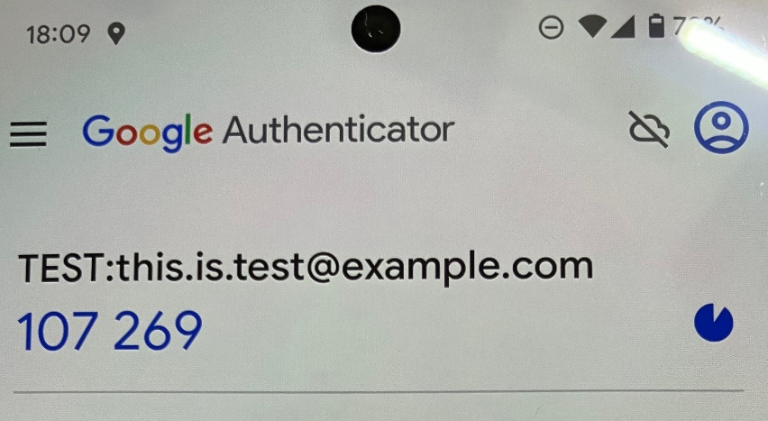 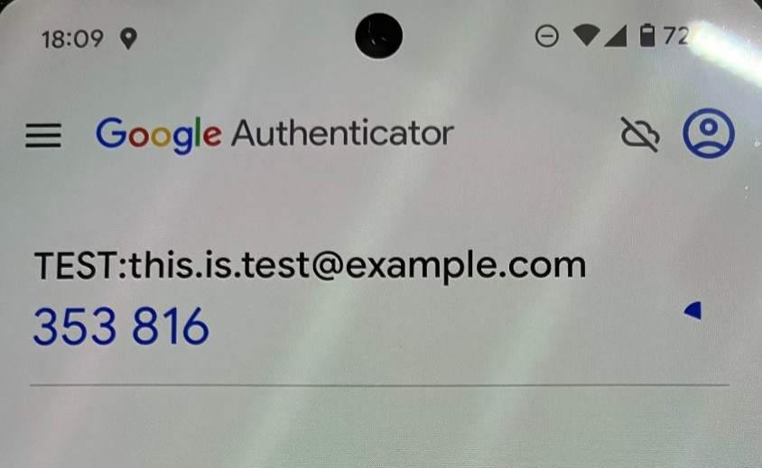 Google AuthenticatorのGitHubリポジトリではRFC6238のアルゴリズムをサポートしているとしている。（最後の更新が2022年11月28日のため、最新版の情報ではない） https://github.com/google/google-authenticator "Microsoft Authenticator のTOTP生成のアルゴリズムは salesforceのサイトには RFC6238 に準拠していると記載されている。 https://successjp.salesforce.com/article/NAI-000184 Dellのサポートサイトにて、Microsoft Authenticatorは「RFC6238 TOTPクライアントの例」の一つにあげられている。 https://www.dell.com/support/kbdoc/ja-jp/000126191/crowdstrike-falcon-console-%E3%81%A7-2fa-2%E3%83%95%E3%82%A1%E3%82%AF%E3%82%BF%E3%83%BC-%E8%AA%8D%E8%A8%BC-%E3%82%92-%E8%A8%AD%E5%AE%9A%E3%81%99%E3%82%8B-%E6%96%B9%E6%B3%95" また、OTPが更新されるたびに異なる値のITPが発行されることを実際のアプリにて確認。 | 2023-12-17 | ✓ | 情報源はOK 観点もOK

3 | 時間ベースの場合、ワンタイムパスワード生成時で必要とされるnonceは2分以内の間隔で更新される。 | - | - | 悪意ある第三者がワンタイムパスワードを窃取・使用する機会を最小限にしている事の確認。 | 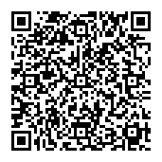 下記のURIかQRコードを読み込み、OTPの更新が2分以下であることを確認する。 otpauth://totp/TEST:this.is.test@example.com?secret=CEAHB2LVWZGQSTSVCZ2ZKMSCRQKNG4TG URIやQRコードが読み込めないOTPデバイスはOTPの更新間隔がデフォルト設定で2分以下であることを確認する。 | 適合 | ✓ | 必須 | 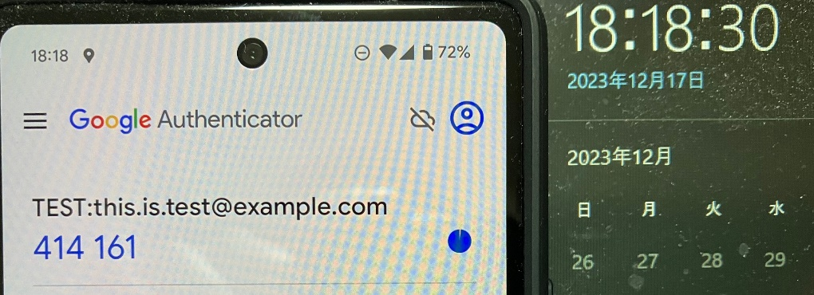 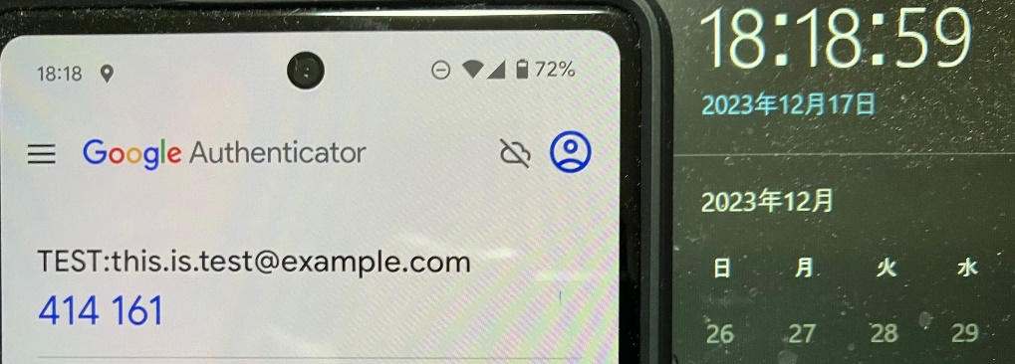 実際のアプリにてQRコードを読み込み、OTPの更新間隔が30秒であることを確認。 （下図のようにOTPの期限は30秒） | 2023-12-17
4 | 認証器に鍵の複製の対策が入っている。 OTPデバイスを変更できる場合は、同時に利用できるデバイスは1つのみで、他のデバイスは無効化される。 | - | - | ワンタイムパスワードを発行できる認証器が同時に2つ以上存在しない事の確認。 | 一度読み込んだ秘密鍵がOTPデバイス外にて保存できない事を、仕様もしくは実際の認証器で基準を満たすことを確認する。 また、別のデバイスに移行できる場合は下記のいずれかを満たすことを確認する。 ・1つのデバイスのみが有効で、他のデバイスは無効化されること ・デバイス間の共有の機能の有効化・無効化が設定により変更できること | 適合 | ✓ | 推奨 | 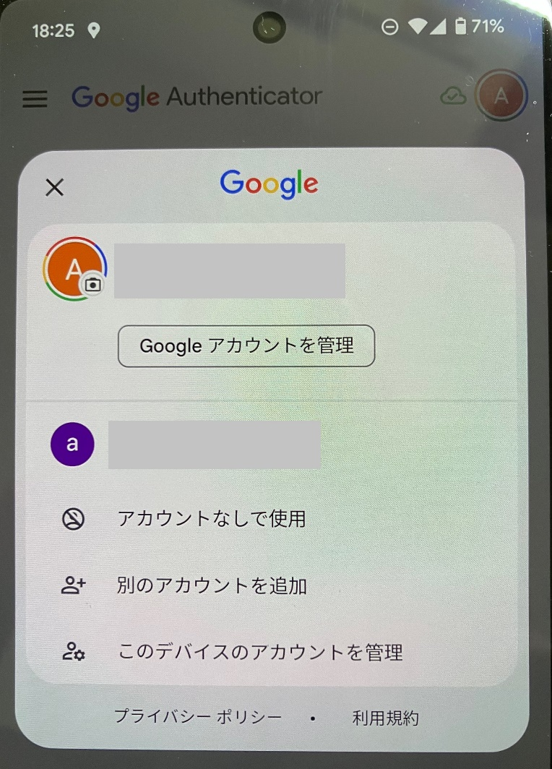 実際のアプリにて「アカウントなしで使用」が選択でき、設定によりデバイス間の共有の機能の有効化・無効化ができることを確認。 | 2023-12-17 | ✓ | 情報源はOK 観点もOK
5 | 認証器に表示されたワンタイムパスワードを、認証器のユーザーが検証者へ送信することで認証が行われる。 | - | - | 認証器で発行されたワンタイムパスワードが、独立したチャネルで送信される事の確認 | OTPデバイスによって自動でワンタイムパスワードが送信される事がなく、使用者が値を確認し送信する必要がある事を確認する。 | 適合 | ✓ | 必須 | 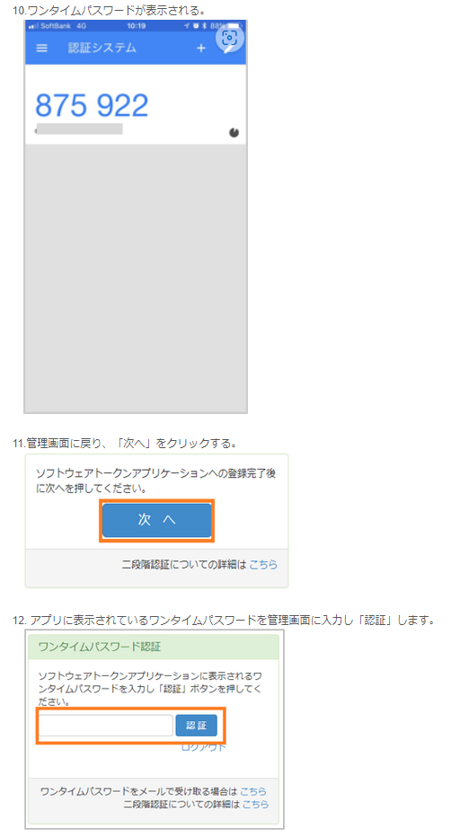 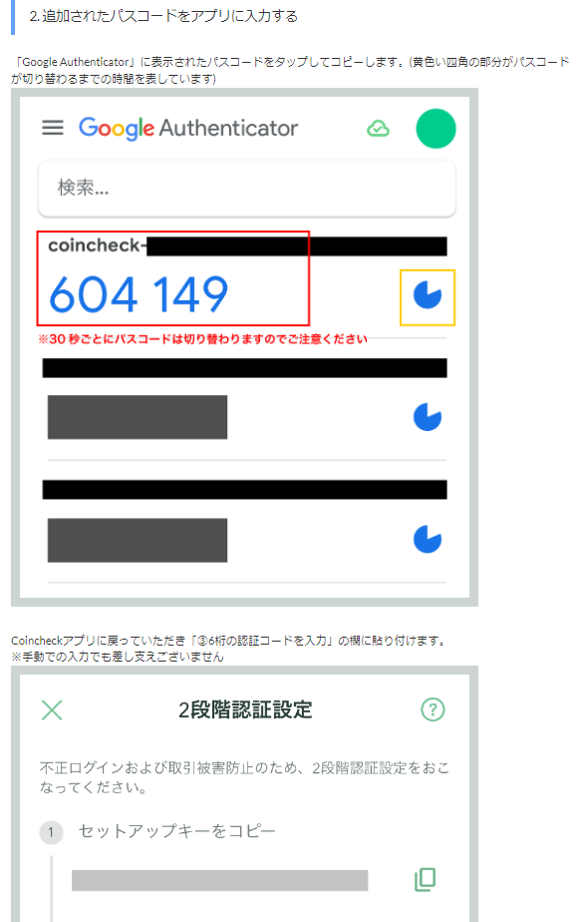 SMBC GMO PAYMENT社のFAQページにて。Google Authenticatorに表示された数字を使用者が値を確認し送信する事を確認。 https://faq.smbc-gp.co.jp/s/article/F00058 Coincheck社のHelpページにて、Google Authenticatorに表示された数字を使用者が値を確認し送信する事を確認。 https://faq.coincheck.com/s/article/000001900?language=ja | 2023-12-17 | ✓ | 情報源はOK 観点もOK

 |  |  |  |  |  | 基準達成数 | 4/5

NIST SP800-131A概略
NIST SP800-131A rev2 概略
 | SP 800-131A Rev. 2, Transitioning the Use of Crypto Algorithms and Key Lengths | CSRC (nist.gov)

 | ※本資料はNIST SP800-131A rev2で記述されているアルゴリズムをまとめたものである

 | Acceptable: 安全に使用できる
 | Deprecated: 使用しても良いが何らかのセキュリティリスクを受け入れる必要がある
 | Legacy use: すでに暗号化されて保護されている情報を処理するためのみに使用できる
 | Disallowed: 使用は許可されない

 | ●暗号化・復号に使用する対称アルゴリズム

 | アルゴリズム | ステータス
 | 2-key 3DES による暗号化 | Disallowed
 | 2-key 3DES による復号 | Legacy use
 | 3-key 3DES による暗号化 | 2023年まではDeprecated。2023年以降はDisallowed
 | 3-key 3DES による復号 | Legacy use
 | スキップジャックによる暗号化 | Disallowed
 | スキップジャックによる復号 | Legacy use
 | AES-128 による暗号化と復号 | Acceptable
 | AES-192 による暗号化と復号 | Acceptable
 | AES-256 による暗号化と復号 | Acceptable

 | ●電子署名の生成と検証に使う認可されたアルゴリズム

 | デジタル署名の処理 | パラメータ |  |  |  |  | ステータス
 | デジタル署名の生成 | 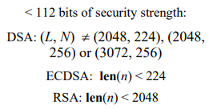 |  |  |  |  | Disallowed

 |  | 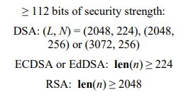 |  |  |  |  | Acceptable

 | デジタル署名の検証 | 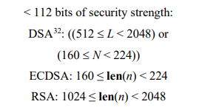 |  |  |  |  | Legacy use

 |  | 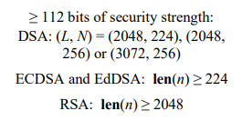 |  |  |  |  | Acceptable

 | ●乱数生成時に使用されるDRBG（決定論的乱数生成器）

 | アルゴリズム |  |  | ステータス
 | Hash_DRBG と HMAC_DRBG |  |  | Acceptable
 | 3-key 3DESを使用したCTR_DRBG |  |  | 2023年まではDeprecated。2023年以降はDisallowed
 | AES-128, AES-192, AES-256を使用したCTR_DRBG |  |  | Acceptable
 | DUAL_EC_DRBG |  |  | Disallowed
 | FIPS 186-1, ANS X9.31, ANS X9.62-1998 の RNG |  |  | Disallowed

 | ●鍵交換

 | スキーム | パラメータ |  |  |  | ステータス
 | 有限体を使用した NIST SP800-65A に記載の DH と MQV スキーム |  |  |  |  | Disallowed

 |  | 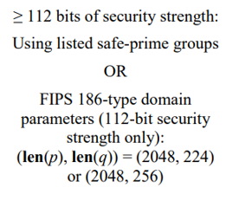 |  |  |  | Acceptable

 | 有限体を使用したNon-compliantなDHとMQVスキーム |  |  |  |  | Disallowed

 |  | NIST SP800-56Aに不適合のもの |  |  |  | 2020年以降はDisallowed

 | 楕円曲線を使用した NIST SP800-65A に記載の DH と MQV スキーム |  |  |  |  | Disallowed

 |  |  |  |  |  | Acceptable

 | 楕円曲線を使用したNon-compliantなDHとMQVスキーム |  |  |  |  | Disallowed

 |  |  |  |  |  | 2020年以降はDisallowed

 | ●RSAによる鍵交換の鍵長

 | スキーム | 実装の詳細 |  |  | ステータス
 | NIST SP800-56Bの鍵交換スキーム |  |  |  | Disallowed

 |  |  |  |  | Acceptable

 | NIST SP800-56B非準拠の鍵交換スキーム |  |  |  | Disallowed

 |  |  |  |  | 2023年まではDeprecated 2023年以降はDisallowed

 |  |  |  |  | 2020年まではDeprecated 2020年以降はDisallowed

 | ●キーラッピング（鍵を別の鍵で暗号化する処理）に使用されるブロック暗号アルゴリズム

 | アルゴリズム |  | ステータス
 | 2-key 3DES によるキーラッピング |  | Acceptable
 | 2-key 3DES によるキーアンラッピング |  | Legacy use
 | 3-key 3DES によるキーラッピングと他の承認されているキーラッピング方式 |  | 2023年まではDeprecated 2023年以降はDisallowed

 | 3-key 3DES によるキーアンラッピングと他の承認されているキーアンラッピング方式 |  | Legacy use

 | AES-128, AES-192, AES-256を使用したキーラッピングとキーアンラッピング、およびNIST SP800-38Fで指定や別に承認されているキーラッピングメソッド |  | Acceptable

 | ●鍵導出関数「KDF」（「パスワード＝秘密値」から「導出鍵＝暗号化時の暗号鍵」を導出する関数）

 | KDFタイプ | アルゴリズム |  |  | ステータス
 | HMACベースのKDF | 承認されたハッシュ関数を使用したHMAC |  |  | Acceptable

 | CMACベースのKDF | 2-key 3DESを使用したCMAC |  |  | Disallowed

 |  | 3-key 3DESを使用したCMAC |  |  | 2023年まではDeprecated 2023年以降はDisallowed

 |  | AESを使用したCMAC |  |  | Acceptable

 | ●ハッシュ関数

 | ハッシュ関数 | 使用場面 |  |  | ステータス
 | SHA-1 | デジタル署名の生成 |  |  | NISTのプロトコル固有のガイダンスで特別に許可されている場合を除きDisallowed

 |  | デジタル署名の検証 |  |  | Legacy use

 |  | デジタル署名に関係しないアプリケーション |  |  | Acceptable

 | SHA-2ファミリー (SHA-224, SHA-256, SHA-384, SHA-512, SHA-512/224, SHA-512/256) | すべてのハッシュ関数のアプリケーションでAcceptable

 | SHA-3ファミリー (SHA3-224, SHA3-256, SHA3-384, SHA3-512) | すべてのハッシュ関数のアプリケーションでAcceptable

 | TupleHashとParallelHash | NIST SP800-185で指定された目的にはAcceptable

 | ●メッセージ認証符号（MAC)

 | MACアルゴリズム | 実装の詳細 |  |  | ステータス
 | HMACの生成 |  |  |  | Disallowed

 |  |  |  |  | Acceptable

 | HMACの検証 |  |  |  | Disallowed

 |  |  |  |  | Acceptable

 | CMACの生成 | 2-key 3DES |  |  | Disallowed

 |  | 3-key 3DES |  |  | 2020年まではDeprecated 2020年以降はDisallowed

 |  | AES |  |  | Acceptable

 | CMACの検証 | 2-key 3DES |  |  | Legacy use

 |  | 3-key 3DES |  |  | Legacy use

 |  | AES |  |  | Acceptable

 | GMACの生成と検証 | AES |  |  | Acceptable

 | KMACの生成と検証 |  |  |  | Disallowed

 |  |  |  |  | Acceptable

